シグナル受信プログラムのエビデンス
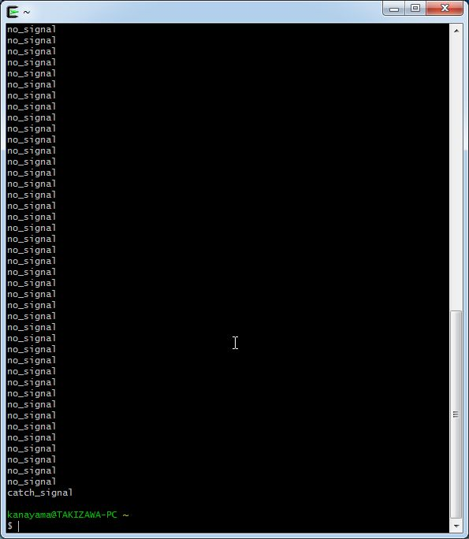
シグナル受信プログラム動作確認エビデンス

【手順1】
cygwinを立ち上げて、シグナル受信プログラムを実行する

<cygwin上での、シグナル受信プログラムの実行>
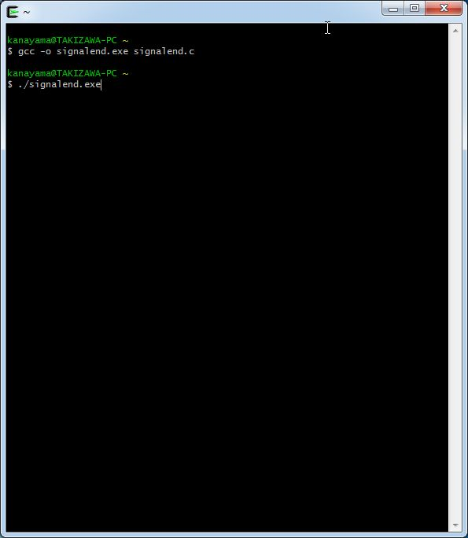

【手順2】
プログラム実行中に、「no_signal」のメッセージが約1秒ごとに繰り返し表示されることを確認

<シグナル受信プログラムの実行中画面>
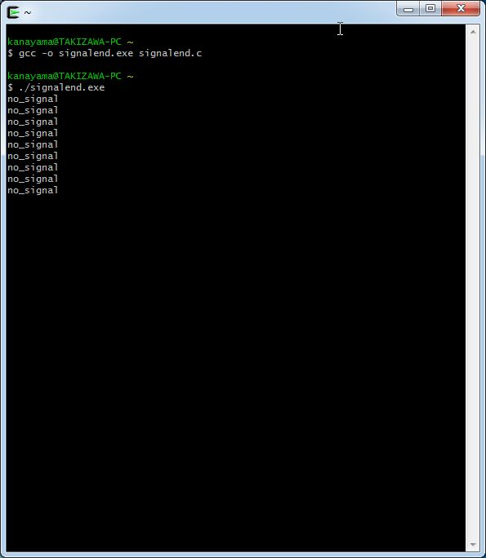

「no_signal」が約1秒ごとに1個ずつ表示

【手順3】
cygwinを別のウィンドウで立ち上げて、psコマンドでシグナル受信プログラムのプロセスIDを確認する。 その後、そのプロセスIDに対してkill 12コマンドを送る。

<プロセスIDの確認とkillコマンド実行画面>

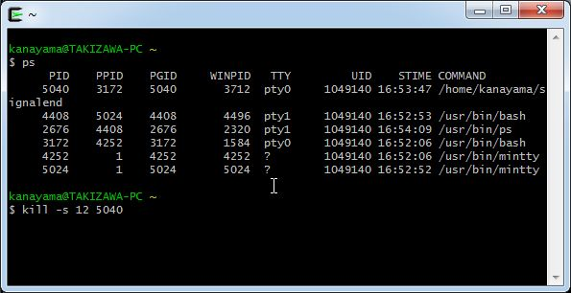

【手順４】
シグナル受信プログラムを実行していたウィンドウに、プログラムが最後に表示をさせたメッセージが「catch_signal」であることを確認

<シグナル受信後のディスプレイ画面>

シグナル受信プログラムのソースコード
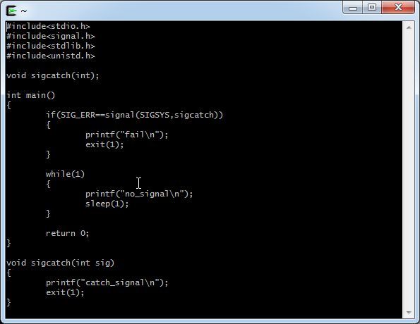
<ソースコード>

各シグナル毎のプログラム動作確認
シグナル番号一覧
番号 | シグナル名 | 概要 | シグナル実行結果
1 | HUP | プロセスに再起動を通知 | シグナル実行後、アプリケーションのプロセスは削除された。 プログラムを実行していたウィンドウでは、最後に「Hangup」というメッセージを表示し、プログラムが終了した。
2 | INT | プロセスに割り込みを通知 | シグナル実行後、アプリケーションのプロセスは削除された。 プログラムを実行していたウィンドウでは、シグナル通知後、何も表示せずにプログラムが終了した。
3 | QUIT | プロセスに終了をを通知（coreを作成） | シグナル実行後、アプリケーションのプロセスは削除された。 プログラムを実行していたウィンドウでは、最後に「Quit（コアダンプ）」というメッセージを表示し、プログラムが終了した。 また、実行ファイルと同じディレクトリに「signalend.exe.stackdump」という名前のファイルが作成された。
4 | ILL | プロセスに不当な命令であることを通知 | シグナル実行後、アプリケーションのプロセスは削除された。 プログラムを実行していたウィンドウでは、最後に「Illegal instruction (コアダンプ)」というメッセージを表示し、プログラムが終了した。 また、実行ファイルと同じディレクトリに「signalend.exe.stackdump」という名前のファイルが作成された。
5 | TRAP | トレース/ブレークポイント トラップ | シグナル実行後、アプリケーションのプロセスは削除された。 プログラムを実行していたウィンドウでは、最後に「Trace/breakpoint trap (コアダンプ)」というメッセージを表示し、プログラムが終了した。 また、実行ファイルと同じディレクトリに「signalend.exe.stackdump」という名前のファイルが作成された。
6 | ABRT | absort関数からプロセスの中断を通知 | シグナル実行後、アプリケーションのプロセスは削除された。 プログラムを実行していたウィンドウでは、最後に「Aborted (コアダンプ)」というメッセージを表示し、プログラムが終了した。 また、実行ファイルと同じディレクトリに「signalend.exe.stackdump」という名前のファイルが作成された。
7 | EMT | コアダンプ出力を伴うプロセスの終了を通知 | シグナル実行後、アプリケーションのプロセスは削除された。 プログラムを実行していたウィンドウでは、最後に「EMT instruction」というメッセージを表示し、プログラムが終了した。
8 | FPE | プロセスに浮動小数点例外を通知 | シグナル実行後、アプリケーションのプロセスは削除された。 プログラムを実行していたウィンドウでは、最後に「Floating point exception (コアダンプ)」というメッセージを表示し、プログラムが終了した。 また、実行ファイルと同じディレクトリに「signalend.exe.stackdump」という名前のファイルが作成された。
9 | KILL | プロセスの強制終了を通知 | シグナル実行後、アプリケーションのプロセスは削除された。 プログラムを実行していたウィンドウでは、最後に「Killed」というメッセージを表示し、プログラムが終了した。
10 | BUS | プロセスにバスエラー（不当なメモリーアクセス）を通知 | シグナル実行後、アプリケーションのプロセスは削除された。 プログラムを実行していたウィンドウでは、最後に「Bus error (コアダンプ)」というメッセージを表示し、プログラムが終了した。 また、実行ファイルと同じディレクトリに「signalend.exe.stackdump」という名前のファイルが作成された。
11 | SEGV | プロセスに不正なメモリ参照を通知 | シグナル実行後、アプリケーションのプロセスは削除された。 プログラムを実行していたウィンドウでは、最後に「Segmentation fault (コアダンプ)」というメッセージを表示し、プログラムが終了した。 また、実行ファイルと同じディレクトリに「signalend.exe.stackdump」という名前のファイルが作成された。
12 | SYS | プロセスにルーチンへの引数が不正・システムコールが不正であることを通知 | 「シグナル受信プログラム動作確認」シートを参照のこと。
13 | PIPE | パイプ破壊（受け取り側がいないパイプへの書き出し） | シグナル実行後、アプリケーションのプロセスは削除された。 プログラムを実行していたウィンドウでは、シグナル通知後、何も表示せずにプログラムが終了した。
14 | ALRM | alarm関数で設定された時間が経過後、アラームシグナルをプロセスに通知 | シグナル実行後、アプリケーションのプロセスは削除された。 プログラムを実行していたウィンドウでは、最後に「Alarm clock」というメッセージを表示し、プログラムが終了した。
15 | TERM | プロセスの終了を通知 （killコマンドでシグナル番号、シグナル名を指定しなければ、デフォルトでこのシグナルが通知される） | シグナル実行後、アプリケーションのプロセスは削除された。 プログラムを実行していたウィンドウでは、最後に「Terminated」というメッセージを表示し、プログラムが終了した。
16 | ARG | プロセスにソケットの緊急事態を通知 | シグナル実行後、アプリケーションのプロセスは実行中のままであった。 プログラムを実行していたウィンドウでは、繰り返し「no_signal」を表示し続けていた。
17 | STOP | プロセスに中断を通知 | シグナル実行後、アプリケーションのプロセスは実行中のままであった。 プログラムを実行していたウィンドウでは、「[1]+ 停止 ./signalend.exe」という表示がされて、プログラムが停止していた。
18 | TSTP | プロセスにサスペンド（一時中断）を通知 | シグナル実行後、アプリケーションのプロセスは実行中のままであった。 プログラムを実行していたウィンドウでは、「[1] Killed ./signalend.exe」と「[2]+ 停止 ./signalend.exe」という表示がされて、プログラムが停止していた。
19 | CONT | プロセスに再開を通知 | シグナル実行後、アプリケーションのプロセスは実行中のままであった。 プログラムを実行していたウィンドウでは、繰り返し「no_signal」を表示し続けていた。
20 | CHLD | プロセスに子プロセスの一時停止、または、終了を通知 | シグナル実行後、アプリケーションのプロセスは実行中のままであった。 プログラムを実行していたウィンドウでは、繰り返し「no_signal」を表示し続けていた。
21 | TTIN | バックグラウンドプロセスの端末入力 | シグナル実行後、アプリケーションのプロセスは実行中のままであった。 プログラムを実行していたウィンドウでは、「[1]+ 停止 ./signalend.exe」という表示がされて、プログラムが停止していた。
22 | TTOU | バックグラウンドプロセスの端末出力 | シグナル実行後、アプリケーションのプロセスは実行中のままであった。 プログラムを実行していたウィンドウでは、「[1]+ 停止 ./signalend.exe」という表示がされて、プログラムが停止していた。
23 | IO（POLL） | ソケットがデータ通信を終えたことをプロセスに通知 | シグナル実行後、アプリケーションのプロセスは実行中のままであった。 プログラムを実行していたウィンドウでは、繰り返し「no_signal」を表示し続けていた。
24 | XCPU | プロセスの実行時間がある一定の時間を越えると、プロセスに通知 | シグナル実行後、アプリケーションのプロセスは削除された。 プログラムを実行していたウィンドウでは、最後に「CPU time limit exceeded (コアダンプ)」というメッセージを表示し、プログラムが終了した。 また、実行ファイルと同じディレクトリに「signalend.exe.stackdump」という名前のファイルが作成された。
25 | XFSZ | ファイルサイズがファイルシステムやOSの制限を越えようとしたとき、プロセスに通知 | シグナル実行後、アプリケーションのプロセスは削除された。 プログラムを実行していたウィンドウでは、最後に「File size limit exceeded (コアダンプ)」というメッセージを表示し、プログラムが終了した。 また、実行ファイルと同じディレクトリに「signalend.exe.stackdump」という名前のファイルが作成された。
26 | VTALRM | 仮想時間をカウントするタイマーがタイムアウトしたことをプロセスへの通知 ※仮想タイマーは、プロファイルを行うときに使用され、プロセスをユーザーモードで実行したときの実行時間を計測することなどに用いられる | シグナル実行後、アプリケーションのプロセスは削除された。 プログラムを実行していたウィンドウでは、最後に「Virtual timer expired」というメッセージを表示し、プログラムが終了した。
27 | PROF | プロセスにprofiling タイマーの時間切れを通知 ※profilingはプログラム上でどこの箇所で処理に時間が掛かっているのかを調査するために使用される | シグナル実行後、アプリケーションのプロセスは削除された。 プログラムを実行していたウィンドウでは、最後に「Profiling timer expired」というメッセージを表示し、プログラムが終了した。
28 | WINCH | ウィンドウ リサイズ シグナル ウィンドウのサイズが変わる度に、プロセスに通知 | シグナル実行後、アプリケーションのプロセスは実行中のままであった。 プログラムを実行していたウィンドウでは、繰り返し「no_signal」を表示し続けていた。
29 | PWR | 電源喪失 | シグナル実行後、アプリケーションのプロセスは削除された。 プログラムを実行していたウィンドウでは、最後に「Power failure」というメッセージを表示し、プログラムが終了した。
30 | USER1 | ユーザー定義シグナル1 | -
31 | USER2 | ユーザー定義シグナル2 | -

以下、エビデンス画像
<シグナル1実行後のシグナル受信プログラムのウィンドウ画面> |  |  | <シグナル2実行後のシグナル受信プログラムのウィンドウ画面>
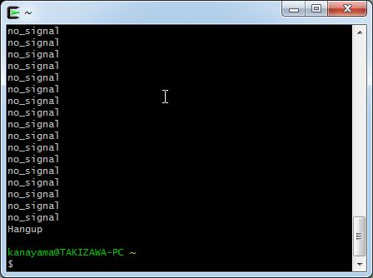
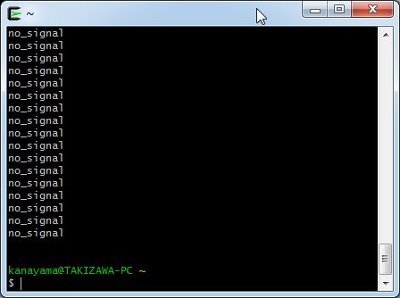

シグナル受信後、何も表示せずプログラムが終了した。
「Hungup」が画面に表示されて、プログラムが終了した。

<シグナル3実行後のシグナル受信プログラムのウィンドウ画面> |  |  | <シグナル4実行後のシグナル受信プログラムのウィンドウ画面>

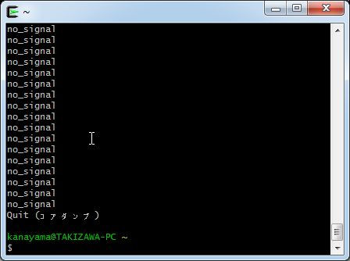
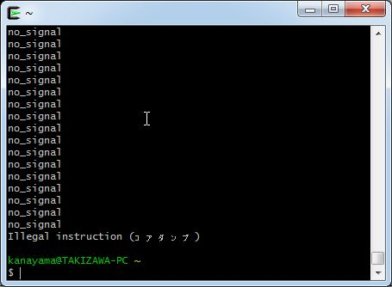

シグナル受信後、「Quit（コアダンプ）」と表示され、プログラムが終了した。
シグナル受信後、「「Illegal instruction (コアダンプ)」というメッセージが表示され、プログラムが終了した。

<シグナル5実行後のシグナル受信プログラムのウィンドウ画面> |  |  | <シグナル6実行後のシグナル受信プログラムのウィンドウ画面>
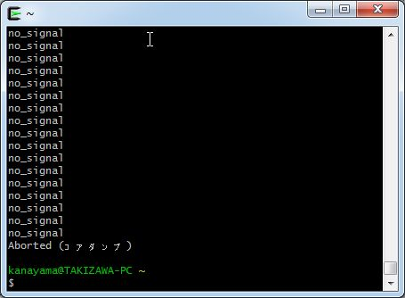


シグナル受信後、「Aborted (コアダンプ)」と表示され、プログラムが終了した。
シグナル受信後、「Trace/breakpoint trap （コアダンプ）」と表示され、プログラムが終了した。

<シグナル7実行後のシグナル受信プログラムのウィンドウ画面> |  |  | <シグナル8実行後のシグナル受信プログラムのウィンドウ画面>


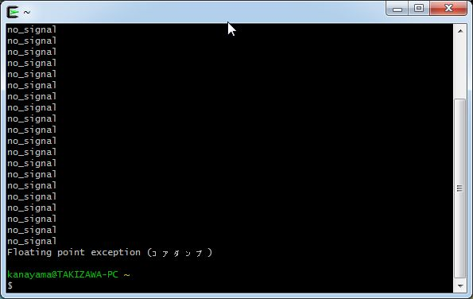

シグナル受信後、「EMT instruction」と表示され、プログラムが終了した。
シグナル受信後、「Floating point exception (コアダンプ)」と表示され、プログラムが終了した。

<シグナル9実行後のシグナル受信プログラムのウィンドウ画面> |  |  | <シグナル10実行後のシグナル受信プログラムのウィンドウ画面>
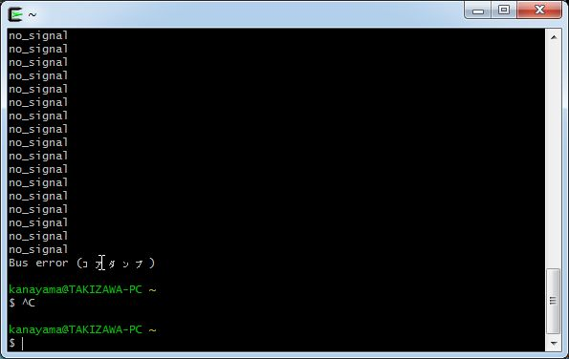


シグナル受信後、「killed」と表示され、プログラムが終了した。
シグナル受信後、「Bus error (コアダンプ)」と表示され、プログラムが終了した。

<シグナル11実行後のシグナル受信プログラムのウィンドウ画面> |  |  | <シグナル13実行後のシグナル受信プログラムのウィンドウ画面>

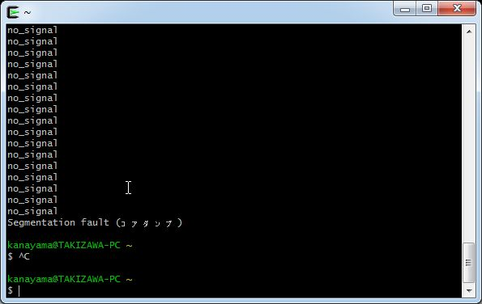


シグナル通知後、何も表示せずにプログラムが終了した。

シグナル受信後、「Segmentation fault (コアダンプ)」と表示され、プログラムが終了した。

 |  | Bus error (コアダンプ)

<シグナル14実行後のシグナル受信プログラムのウィンドウ画面> |  |  | <シグナル15実行後のシグナル受信プログラムのウィンドウ画面>

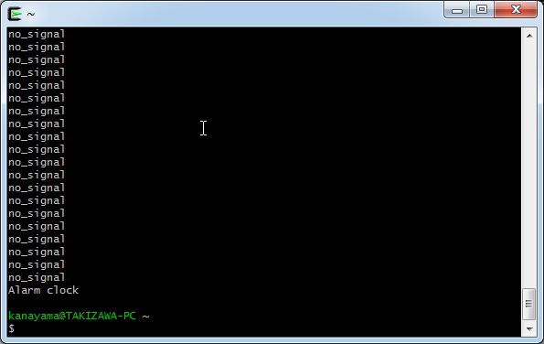


シグナル受信後、「Alarm clock」と表示され、プログラムが終了した。
シグナル受信後、「Terminated」と表示され、プログラムが終了した。

<シグナル16実行後のシグナル受信プログラムのウィンドウ画面> |  |  | <シグナル17実行後のシグナル受信プログラムのウィンドウ画面>


シグナル受信後、「[1]+停止 ./signalend.exe 」と表示され、プログラムが停止した。
シグナル受信後も、「no_signal」と繰り返し表示し続け、プログラムが動き続けている。

<シグナル18実行後のシグナル受信プログラムのウィンドウ画面> |  |  | <シグナル19実行後のシグナル受信プログラムのウィンドウ画面>

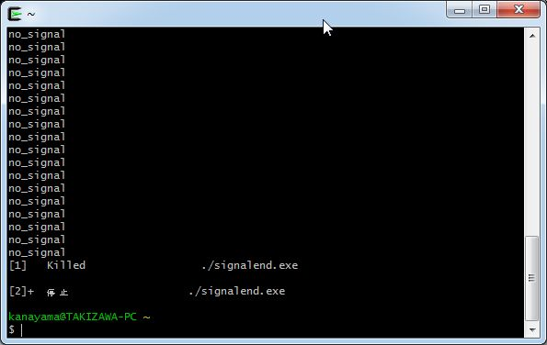
シグナル受信後、「[1] Killed ./signalend.exe」と「[2]+停止 ./signalend.exe」と表示され、プログラムが停止した


シグナル受信後も、「no_signal」と繰り返し表示し続け、プログラムが動き続けている。

<シグナル20実行後のシグナル受信プログラムのウィンドウ画面> |  |  | <シグナル21実行後のシグナル受信プログラムのウィンドウ画面>


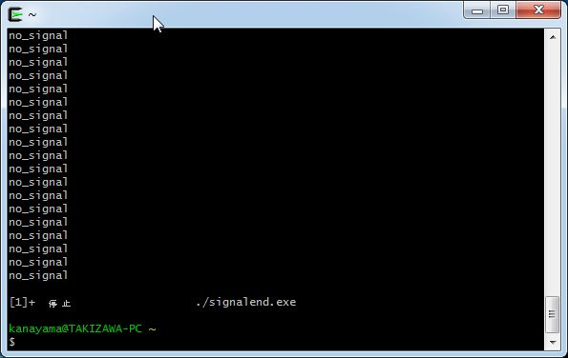

シグナル受信後も、「no_signal」と繰り返し表示し続け、プログラムが動き続けている。
シグナル受信後、「[1]+停止 ./signalend.exe 」と表示され、プログラムが停止した。

<シグナル22実行後のシグナル受信プログラムのウィンドウ画面> |  |  | <シグナル23実行後のシグナル受信プログラムのウィンドウ画面>

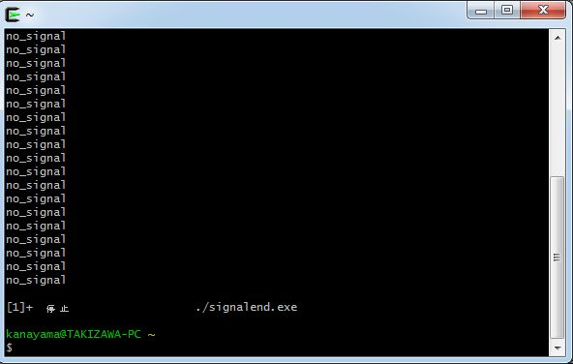


シグナル受信後、「[1]+停止 ./signalend.exe 」と表示され、プログラムが停止した。
シグナル受信後も、「no_signal」と繰り返し表示し続け、プログラムが動き続けている。

<シグナル24実行後のシグナル受信プログラムのウィンドウ画面> |  |  | <シグナル25実行後のシグナル受信プログラムのウィンドウ画面>
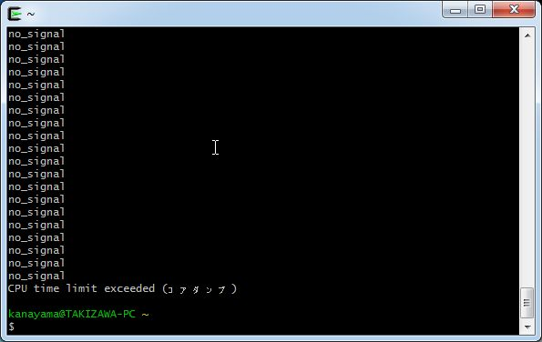


シグナル受信後、「File size limit exceeded (コアダンプ)」と表示され、プログラムが終了した。
シグナル受信後、「CPU time limit exceeded (コアダンプ)」と表示され、プログラムが終了した。

<シグナル26実行後のシグナル受信プログラムのウィンドウ画面> |  |  | <シグナル27実行後のシグナル受信プログラムのウィンドウ画面>

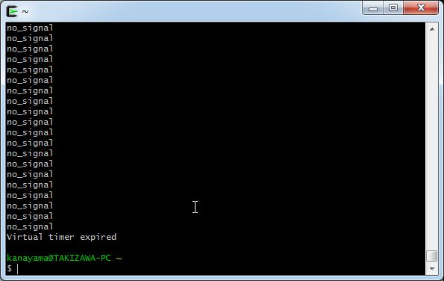


シグナル受信後、「Virtual timer expired」と表示され、プログラムが終了した。
シグナル受信後、「Profiling timer expired」と表示され、プログラムが終了した。

<シグナル28実行後のシグナル受信プログラムのウィンドウ画面> |  |  | <シグナル29実行後のシグナル受信プログラムのウィンドウ画面>




シグナル受信後も、「no_signal」と繰り返し表示し続け、プログラムが動き続けている。
シグナル受信後、「Power failure」と表示され、プログラムが終了した。

